LEONARDO 5.5
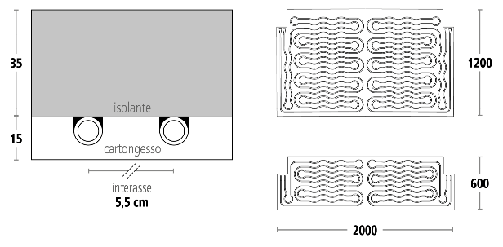
Sistema LEONARDO 5,5
 |  |  | Spessore sistema: 50 mm
 |  |  |  | Isolante: Eps sinterizzato con grafite (35m)
 |  |  |  | Cartongesso: Classico e Idro (15mm)
 |  |  | Diametro tubazione: Midix plus 10x1,3mm
 |  |  | Passo: 5,5 cm
 |  |  | Peso: 15,7 kg/mq; idro 16,4 kg/mq
 |  |  | Tipologia collettore: SL1

Risultati del Calcolo

Riscaldamento
Area Attiva | Area Totale | % copertura | Pannelli 200x120 | Pannelli 200x60 | Numero linee | Numero collettori | Perdita di pressione max mbar | Tamb °C | Tm °C | DeltaT °C | Tsup. °C | Q,resa W | Q,tot W | Portata totale in riscaldamento kg/h | Contenuto d'acqua l
100.0 | 140.0 | 71% |  |  | 14 | 2 | 300 | 20 | 43 | 4 | 33 | 8500 | 9350 | 2297 | 129

Raffrescamento
Area Attiva | Area Totale | % copertura | Pannelli 200x120 | Pannelli 200x60 | Numero linee | Numero collettori | Perdita di pressione max mbar | Tamb °C | Tm °C | DeltaT °C | Tsup. °C | Q,resa W | Q,tot W | Portata totale in riscaldamento kg/h | Contenuto d'acqua l
100.0 | 140.0 | 71% |  |  | 14 | 2 | 300 | 26 | 14 | 3 | 23 | 5180 | 5698 | 1960 | 129

LEONARDO 3.5
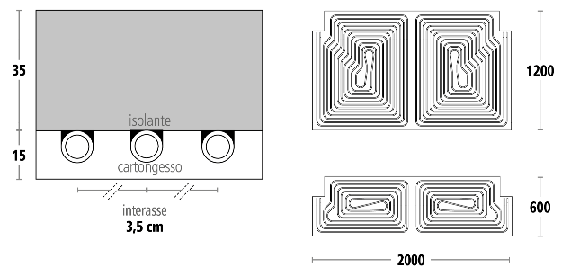
Sistema LEONARDO 3,5
 |  |  | Spessore sistema: 50 mm
 |  |  |  | Isolante: Eps sinterizzato con grafite (35m)
 |  |  |  | Cartongesso: Classico e Idro (15mm)
 |  |  | Diametro tubazione: Midix plus 10x1,3mm
 |  |  | Passo: 3,5 cm
 |  |  | Peso: 15,8 kg/mq; idro 16,5 kg/mq
 |  |  | Tipologia collettore: SL1

Risultati del Calcolo

Riscaldamento
Area Attiva | Area Totale | % copertura | Pannelli 200x120 | Pannelli 200x60 | Numero linee | Numero collettori | Perdita di pressione max mbar | Tamb °C | Tm °C | DeltaT °C | Tsup. °C | Q,resa W | Q,tot W | Portata totale inriscaldamento kg/h | Contenuto d'acqua l
100.0 | 140.0 | 71% |  |  | 14 | 2 | 300 | 20 | 39.5 | 3.5 | 32.9 | 8420 | 9262 | 2276 | 158

Raffrescamento
Area Attiva | Area Totale | % copertura | Pannelli 200x120 | Pannelli 200x60 | Numero linee | Numero collettori | Perdita di pressione max mbar | Tamb °C | Tm °C | DeltaT °C | Tsup. °C | Q,resa W | Q,tot W | Portata totale in riscaldamento kg/h | Contenuto d'acqua l
100.0 | 140.0 | 71% |  |  | 14 | 2 | 300 | 26 | 14 | 3 | 22 | 6480 | 7128 | 2043 | 158

LEONARDO 3.0 PLUS
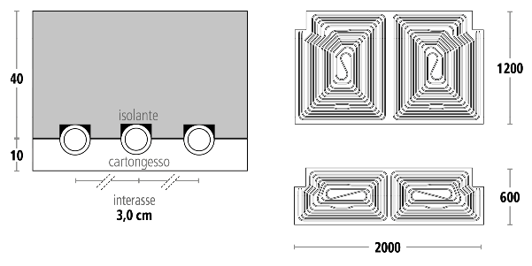
Sistema LEONARDO 3,0 PLUS
 |  |  | Spessore sistema: 50 mm
 |  |  |  | Isolante: Eps sinterizzato con grafite (40m)
 |  |  |  | Cartongesso: Tecnologia Active Air (10mm)
 |  |  | Diametro tubazione: Midix plus 10x1,3mm
 |  |  | Passo: 3 cm
 |  |  | Peso: 15kg/mq
 |  |  | Tipologia collettore: SL1

Risultati del Calcolo

Riscaldamento
Area Attiva | Area Totale | % copertura | Pannelli 200x120 | Pannelli 200x60 | Numero linee | Numero collettori | Perdita di pressione max mbar | Tamb °C | Tm °C | DeltaT °C | Tsup. °C | Q,resa W | Q,tot W | Portata totale in riscaldamento kg/h | Contenuto d'acqua l
100.0 | 140.0 | 71% |  |  | 14 | 2 | 300 | 20 | 37.5 | 3.5 | 32.7 | 8230 | 9053 | 2224 | 176

Raffrescamento
Area Attiva | Area Totale | % copertura | Pannelli 200x120 | Pannelli 200x60 | Numero linee | Numero collettori | Perdita di pressione max mbar | Tamb °C | Tm °C | DeltaT °C | Tsup. °C | Q,resa W | Q,tot W | Portata totale in riscaldamento kg/h | Contenuto d'acqua l
100.0 | 140.0 | 71% |  |  | 14 | 2 | 300 | 26 | 14 | 3.5 | 21 | 8090 | 8899 | 2187 | 176

